关系图
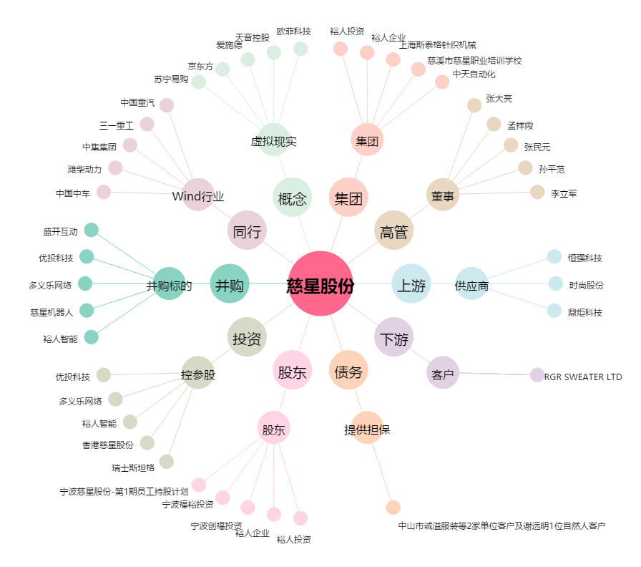
慈星股份[300307.SZ] - 关系概览图

